Конференция
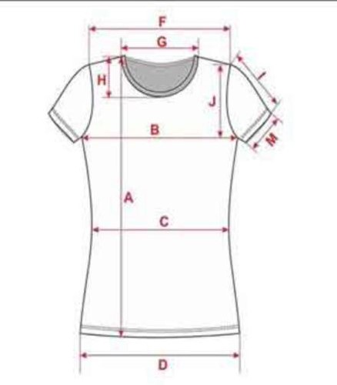
ФЕДЕРАЦИЯ КИОКУСИНКАЙКАН РОССИИ ЗАПАДНО-РОССИЙСКАЯ ОРГАНИЗАЦИЯ КИОКУШИНКАЙ КАРАТЭ-ДО |  |  |  |  |  |  |  |  | от | Размерный ряд футболок
Заявка на участие во Всероссийской Конференции Черных Поясов |  |  |  |  |  |  |  |  |  |  | размер | российский размер | высота по спинке | ширина под проймой | ширина футболки по плечам | рост
 |  |  | от
 |  |  |  | регион |  |  |  |  |  | детские размеры | 5XS | 24-26 | 40 | 31 |  | 86-98
№ | Фамилия Имя | Тренер | Дата рождения | Карточка ИКО | Участие | Квалификация | Размер футболок | Допуск |  |  | 4XS | 28-30 | 45 | 34 |  | 98-110
 |  |  |  |  |  |  |  |  |  |  | 3XS | 32-34 | 52 | 37 |  | 110-122
1 | Иванов Иван | Петров П.П. | 1999-01-01 | 0-2000567432 | 14000 | 1 | S |  |  |  | 2XS | 36-38 | 57 | 40 |  | 122-134
2 |  |  |  |  |  |  |  |  |  |  | XS | 40-42 | 59 | 43 |  | 134-146
3 |  |  |  |  |  |  |  |  |  |  | S KIDS | 44 | 61 | 46 |  | 146-158
4 |  |  |  |  |  |  |  |  |  | взрослые размеры (мужские футболки) | S | 46 | 70 | 49 | 45
5 |  |  |  |  |  |  |  |  |  |  | M | 48 | 72 | 52 | 48
6 |  |  |  |  |  |  |  |  |  |  | L | 50 | 74 | 55 | 51
7 |  |  |  |  |  |  |  |  |  |  | XL | 52 | 76 | 58 | 54
8 |  |  |  |  |  |  |  |  |  |  | 2XL | 54 | 78 | 61 | 57
9 |  |  |  |  |  |  |  |  |  |  | 3XL | 56 | 80 | 64 | 60
10 |  |  |  |  |  |  |  |  |  |  | 4XL | 60 | 82 | 67 | 63
11 |  |  |  |  |  |  |  |  |  |  | 5XL | 64 | 84 | 70 | 66
12
13 |  |  |  |  |  |  |  |  |  | ЖЕНСКИЕ ФУТБОЛКИ
14 |  |  |  |  |  |  |  |  |  | РАЗМЕР |  | жен S 44-46 | жен M 46-48 | жен L 48-50 | жен XL 50-52 | жен 2XL 52-54
15 |  |  |  |  |  |  |  |  |  | длина изделия | A | 60 | 62 | 64 | 66 | 68
 |  |  |  |  |  |  |  |  |  | ширина изделия по груди | B | 42 | 44 | 46 | 48 | 50
Руководитель команды: |  |  |  |  |  |  |  |  |  | ширина изделия по талии | C | 36 | 38 | 40 | 42 | 44
Контактный телефон: |  |  |  |  |  |  |  |  |  | ширина изделия по низу | D | 42 | 44 | 46 | 48 | 50
 |  |  |  |  |  |  |  |  |  | ширина футболки по плечам | F | 36 | 37 | 38 | 39 | 40
 |  |  |  |  |  |  |  |  |  | высота проймы | J | 20 | 20.75 | 21.5 | 22.25 | 23
 |  |  |  |  |  |  |  |  |  | ширина горловины | G | 20 | 20.5 | 21 | 21.5 | 22
 |  |  |  |  |  |  |  |  |  | глубина горловины | H | 10 | 10.5 | 10.5 | 11 | 11
 |  |  |  |  |  |  |  |  |  | длина рукава | I | 14 | 14.5 | 15 | 15.5 | 16
 |  |  |  |  |  |  |  |  |  | ширина рукава по низу | M | 14.5 | 15 | 15.5 | 16 | 16.5

